Sheet1
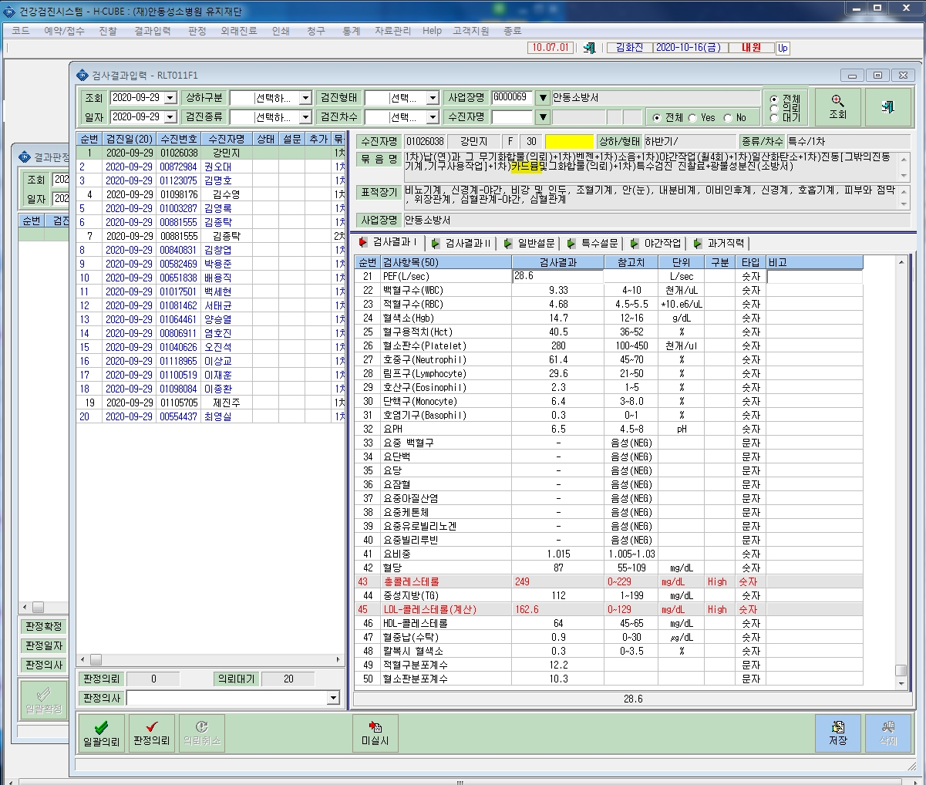
* 카드뮴(의뢰) 검사결과 연동이 안되고 있습니다. 확인부탁드립니다.

